办公家具、客房家具等
序号 | 物品品名 | 品牌规格型号 | 数量 | 具体位置 | 办公家具照片
1 | 三人坐沙发 | 890*810*790 | 4 | 一楼大堂
2 | 一人坐沙发 | 2040*810*790 | 8 | 一楼大堂
3 | 长方形茶几 | 600*600*430 | 2 | 一楼大堂
4 | 方形茶几 | 600*600*430 | 4 | 一楼大堂
5 | 定做工作台 | 2200*700*750 | 1 | 一楼大堂
6 | 前台内椅 | 650*650*970-1070 | 4 | 一楼大堂
7 | 柜台外椅 | 600*590*920 | 4 | 放502仓库
8 | 活动柜 | 390*500*600 | 4 | 一楼前台
9 | 货架3层 |  |  | 一楼前台
10 | 工位矮柜 | 800*400*900 | 2 | 一楼前台
11 | 协同桌 | 1000*1000*750 | 1 | 一楼协同一
12 | 橙色会议椅子 | 560*470*810 | 10 | 一楼协同一
13 | 协同 桌 | 1000*1000*750 | 1 | 一楼协同二
14 | 橙色会议椅子 | 560*470*810 | 10 | 一楼协同二
15 | 布三人沙发 | 2040*810*790 | 12 | 一楼出港大厅
16 | 长方形 茶几 | 1200*600*420 | 6 | 一楼出港大厅
17 | 培训桌 | 800*500*750 | 35 | 二楼电教室
18 | 讲台 | 590*510*1145 | 1 | 二楼电教室 | 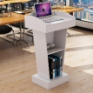
19 | 会议桌 | 590*510*1145 | 34 | 二楼培训室 | 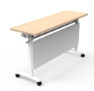
20 | 讲台 | 590*510*1145 | 1 | 二楼培训室
21 | 会议桌 | 9000*3600*760（内槽7800*2400*760） | 1 | 二楼视频会室
22 | 会议椅子 | 600*590*920 | 46 | 二楼视频会室
23 | 备水柜 | 800*400*800 | 1 | 二楼视频会室
24 | 备水柜 | 800*400*800 | 2 | 二楼大会议室
25 | 单人沙发 | 1040*890*930 | 14 | 二楼会客室 | 
26 | 茶几 | 600*500*450 | 11 | 二楼会客室
27 | 背柜 | 2400*400*2000 | 1 | 二楼飞行书记办公室 | 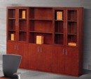
28 | 经理桌 | 2000*2000*760含副柜及吊柜 | 1 | 二楼飞行书记办公室
29 | 经理椅子 | 常规 | 1 | 二楼飞行书记办公室 | 
30 | 班前椅子 | 常规 | 2 | 二楼飞行书记办公室
31 | 三人坐沙发 | 1970*840*810 | 1 | 二楼飞行书记办公室
32 | 一人坐沙发 | 870*840*810 | 2 | 二楼飞行书记办公室
33 | 长方形茶几 | 1200*600*450 | 1 | 二楼飞行书记办公室
34 | 正方形茶几 | 600*600*450 | 1 | 二楼飞行书记办公室
35 | 背柜 | 2400*400*2000 | 1 | 二楼副总办公室
36 | 经理桌 | 2000*2000*760含副柜及吊柜 | 1 | 二楼副总办公室
37 | 经理椅子 | 常规 | 1 | 二楼副总办公室
38 | 班前 椅子 | 常规 | 2 | 二楼副总办公室
39 | 三人坐沙发 | 1970*840*810 | 1 | 二楼副总办公室
40 | 一人坐沙发 | 870*840*810 | 1 | 二楼副总办公室
41 | 长方形茶几 | 1200*600*450 | 1 | 二楼副总办公室
42 | 方形茶几 | 600*600*450 | 1 | 二楼副总办公室
43 | 背柜 | 2400*400*2000 | 1 | 二楼总经理办公室
44 | 经理桌 | 2000*2000*760含副柜及吊柜 | 1 | 二楼总经理办公室
45 | 经理椅子 | 常规 | 1 | 二楼总经理办公室
46 | 班前椅子 | 常规 | 2 | 二楼总经理办公室
47 | 三人坐沙发 | 1970*840*810 | 1 | 二楼总经理办公室
48 | 一人坐沙发 | 870*840*810 | 2 | 二楼总经理办公室
49 | 长方形茶几 | 1200*600*450 | 1 | 二楼总经理办公室
50 | 方形茶几 | 600*600*450 | 1 | 二楼总经理办公室
51 | 背柜 | 2400*400*2000 | 1 | 二楼书记办公室
52 | 经理椅子 | 常规 | 1 | 二楼书记办公室
53 | 班前椅子 | 常规 | 2 | 二楼书记办公室
54 | 三人坐沙发 | 1970*840*810 | 1 | 二楼书记办公室
55 | 一人坐沙发 | 870*840*810 | 1 | 二楼书记办公室
56 | 长方形茶几 | 1200*600*450 | 1 | 二楼书记办公室
57 | 方形茶几 | 600*600*450 | 1 | 二楼书记办公室
58 | 三人坐沙发 | 1970*840*810 | 1 | 二楼小会客室
59 | 一人坐沙发 | 870*840*810 | 2 | 二楼小会客室
60 | 长方形茶几 | 1200*600*450 | 1 | 二楼小会客室
61 | 方形茶几 | 600*600*450 | 1 | 二楼小会客室
62 | 背柜 | 2400*400*2000 | 1 | 三楼洽谈室
63 | 经理桌 | 2000*2000*760含副柜及吊柜 | 1 | 三楼洽谈室
64 | 经理椅子 | 常规 | 1 | 三楼洽谈室
65 | 班前椅子 | 常规 | 2 | 三楼洽谈室
66 | 三人坐沙发 | 1970*840*810 | 1 | 三楼洽谈室
67 | 一人坐沙发 | 870*840*810 | 2 | 三楼洽谈室
68 | 长方形茶几 | 1200*600*450 | 1 | 三楼洽谈室
69 | 办公桌 | 1600*1800*1200 | 16 | 三楼营销部
70 | 主管桌 | 1600*1600*750 | 2 | 三楼营销部
71 | 班前椅子 | 570*620*1000 | 2 | 三楼营销部
72 | 主管椅子 | 650*650*1170-1270 | 2 | 三楼营销部
73 | 活动桌柜 | 390*500*600 | 16 | 三楼营销部
74 | 办公椅子 | 650*650*970-1070 | 16 | 三楼营销部
75 | 工位 | 1600*1800*1200 | 2 | 一楼车队调度室
76 | 三抽四门柜 | 900*450*1800 | 3 | 一楼车队调度室
77 | 主管椅 | 650*650*1170-1270 | 3 | 一楼车队调度室
78 | 三人沙发 | 1970*840*810 | 1 | 一楼车队调度室
79 | 长茶几 | 1200*600*450 | 1 | 一楼车队调度室
80 | 办公桌 | 800*1600*750 | 5 | 一楼车队调度室
81 | 主管桌 | 1600*1600*750 | 1 | 二楼财务
82 | 主管椅 | 650*650*1170-1270 | 1 | 二楼财务
83 | 班前椅 | 570*620*1000 | 2 | 二楼财务
84 | 工位 | 1600*1800*1200 | 6 | 二楼财务
85 | 活动柜 | 390*500*600 | 5 | 二楼财务
86 | 职员椅 | 650*650*970-1070 | 5 | 二楼财务 | 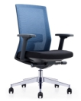
87 | 工位前矮柜 | 800*400*900 | 3 | 二楼财务 | 
88 | 12门凭证保管柜 | 900*450*1800 | 4 | 二楼财务
89 | 三抽四门柜 | 900*450*1800 | 2 | 二楼财务
90 | 文件柜 | 900*450*2100 | 9 | 二楼财务
91 | 主管桌 | 1600*1600*750 | 1 | 二楼综合办公室
93 | 主管椅 | 650*650*1170-1270 | 1 | 二楼综合办公室
94 | 工位 | 1600*1800*1200 | 8 | 二楼综合办公室
95 | 职员椅 | 650*650*970-1070 | 8 | 二楼综合办公室
96 | 班前椅 | 570*620*1000 | 1 | 二楼综合办公室
97 | 活动柜 | 390*500*600 | 8 | 二楼综合办公室
98 | 工位前矮柜 | 800*400*900 | 3 | 二楼综合办公室
99 | 三抽四门柜 | 900*450*1800 | 4 | 二楼综合办公室
100 | 文件柜 （综合办4柜子未找到准确对应） | 900*450*2100 | 4 | 二楼综合办公室
101 | 保密柜 | 900*450*1050 | 2 | 二楼综合办公室
102 | 保险柜（无对应） | 900*400*1850 | 1 | 二楼综合办公室
103 | 保险柜（无对应） | 900*400*1850 | 1 | 二楼保密室
104 | 定做工作台 | 定制规格5600W*600D*1200H，2400W*600D*1200H | 2 | 现场保障中心（现场/航务）
105 | 会议桌 | 4200*1400*750 | 1 | 一楼应急会议室
106 | 会议椅 | 620*550*930 | 10 | 一楼应急会议室
107 | 办公椅 | 650*650*970-1070 | 20 | 现场保障中心（现场/航务）
108 | 保险柜 |  | 1 | 现场保障中心
109 | 值班经理室单人位沙发 | 1020*790*760 | 2 | 值班经理室
110 | 值班经理长茶几 | 1200*600*430 | 1 | 值班经理室
111 | 电脑桌 | 1400*700*750 | 1 | 值班经理室
112 | 主管桌 | 1600*1600*750 | 3 | 二楼现场保障中心经理室
113 | 主管椅 | 650*650*1170-1270 | 3 | 二楼现场保障中心经理室
114 | 班前椅 | 570*620*1000 | 3 | 二楼现场保障中心经理室
115 | 电脑桌 | 1400*700*750 | 1 | 二楼现场保障中心经理室
116 | 三人位沙发 | 2020*790*760 | 1 | 二楼现场保障中心经理室
117 | 茶几 |  | 1 | 二楼现场保障中心经理室
118 | 文件矮柜 | 900*450*1050 | 4 | 现场保障中心（现场/航务）
119 | 电脑桌 | 1400*700*750 | 1 | 现场保障中心航务
120 | 保密柜 | 900*450*1050 | 1 | 现场保障中心航务
121 | 文件柜 | 900*450*2100 | 1 | 现场保障中心航务
122 | 情报柜 | 900*500*1850 | 7 | 现场保障中心航务/机房
123 | 文件柜 | 900*450*2100 | 5 | 二楼飞行九大队综合业务办公室
124 | 主管桌 | 1600*1600*750 | 3 | 二楼飞行九大队综合业务办公室
125 | 工位 | 1600*1800*1200 | 8 | 二楼飞行九大队综合业务办公室
126 | 活动柜 | 390*500*600 | 8 | 二楼飞行九大队综合业务办公室
127 | 工位前矮柜 | 800*400*900 | 3 | 二楼飞行九大队综合业务办公室
128 | 主管椅 | 650*650*1170-1270 | 1 | 二楼飞行九大队综合业务办公室 | 
129 | 职员椅 | 650*650*970-1070 | 5 | 二楼飞行九大队综合业务办公室
130 | 班前椅 | 570*620*1000 | 4 | 二楼飞行九大队综合业务办公室 | 
131 | 三人沙发 | 1970*840*810 | 1 | 二楼飞行九大队综合业务办公室
132 | 单人沙发 | 870*840*810 | 1 | 二楼飞行九大队综合业务办公室
133 | 主管椅 | 650*650*1170-1270 | 2 | 二楼安全运行办公室
134 | 班前椅 | 570*620*1000 | 2 | 二楼安全运行办公室
135 | 工位 | 1600*1800*1200 | 4 | 二楼安全运行办公室
136 | 活动柜 | 390*500*600 | 4 | 二楼安全运行办公室
137 | 职员椅 | 650*650*970-1070 | 4 | 二楼安全运行办公室
138 | 工位前矮柜 | 800*400*900 | 3 | 二楼安全运行办公室
139 | 文件柜 | 900*450*1800 | 6 | 二楼安全运行办公室
140 | 电脑桌 | 1800*1400*750 | 2 | 四楼418室
141 | 办公椅 | 650*650*970-1070 | 4 | 四楼418室
142 | 三抽移门柜 | 900*450*1800 | 3 | 四楼418室
143 | 电脑桌 | 1800*1400*750 | 3 | 一楼航卫室2张；5楼档案室1张
144 | 办公椅 | 650*650*970-1070 | 3 | 一楼航卫室
145 | 三抽移门柜 | 900*450*1800 | 5 | 一楼航卫室3个；5楼档案室2个
146 | 档案柜 | 900*400*1800 | 12 | 5楼档案室
147 | 药柜 | 850*400*1800 | 2 | 6楼档案室
148 | 更衣柜 | 900*500*1850 | 1 | 一楼航卫室
149 | 候诊椅 | 1800*680*790 | 2 | 一楼航卫室
150 | 诊疗床 | 1850*650*600 | 1 | 一楼航卫室
151 | 主管桌 | 1600*1600*750 | 1 | 二楼保卫处
152 | 主管椅 | 650*650*1170-1270 | 1 | 二楼保卫处
153 | 班前椅 | 570*620*1000 | 1 | 二楼保卫处
154 | 工位 | 1600*1800*1200 | 6 | 二楼保卫处、商务清洁队
155 | 活动柜 | 390*500*600 | 6 | 二楼保卫处、商务清洁队
156 | 职员椅 | 650*650*970-1070 | 6 | 保卫处、商务清洁队
157 | 工位前矮柜 | 800*400*900 | 3 | 二楼保卫处
158 | 文件柜 | 900*450*2100 二楼办公用 | 3 | 二楼保卫处
159 | 班前椅 | 570*620*1000 | 8 | T4候机楼商务办公室
160 | 工位 | 1600*1800*1200 | 13 | T4候机楼商务办公室
161 | 职员椅 | 650*650*970-1070 | 3 | T4候机楼商务办公室
162 | 文件柜 | 900*450*2100 | 7 | T4候机楼商务办公室
163 | 三人沙发 | 1970*840*810 | 4 | T4候机楼商务办公室
164 | 单人沙发 | 870*840*810 | 1 | T4候机楼商务办公室
165 | 值班经理长茶几 | 1200*600*430 | 3 | T4候机楼商务办公室
166 | 条形培训桌 | 1400*450*750 | 1 | T4候机楼商务办公室
167 | 文件柜 | 900*450*2100 | 4 | 厦门综合保障楼二楼清洁队，其中2个在机坪1379办公室
168 | 防爆柜 | 1100*470*1650 | 2 | 厦门综合保障楼负一楼清洁队仓库
169 | 职员椅 | 650*650*970-1070 | 6 | 厦门综合保障楼负一楼清洁队仓库
170 | 办公桌 | 1300*600*750 | 6 | 厦门综合保障楼负一楼清洁队仓库，其中4个在机坪1379办公室
171 | 工位前矮柜 | 470*560*650 | 1 | 厦门综合保障楼负一楼清洁队仓库
172 | 上下床 | 1750*2000*900 | 3 | 厦门综合保障楼负一楼清洁队仓库
173 | 文件学习长桌 | 2400*1200*750 | 1 | 厦门分公司一楼空保值班室
174 | 双人条形培训桌 | 1400*450*750 | 1 | 厦门分公司一楼空保值班室
175 | 工位 | 1600*1800*1200 | 2 | 厦门分公司一楼空保值班室
176 | 职员椅 | 650*650*970-1070 | 2 | 厦门分公司一楼空保值班室
177 | 文件柜 | 900*450*2100 | 4 | 厦门分公司一楼空保值班室
178 | 文件矮柜 | 900*450*1050 | 6 | 厦门分公司一楼空保值班室
179 | 班前椅 | 570*620*1000 | 8 | 厦门分公司一楼空保值班室
180 | 主管桌 | 1600*1600*750 | 3 | 厦门分公司二楼空保办公室
181 | 主管椅 | 650*650*1170-1270 | 4 | 厦门分公司二楼空保办公室
182 | 班前椅 | 570*620*1000 | 3 | 厦门分公司二楼空保办公室
183 | 工位 | 1600*1800*1200 | 6 | 厦门分公司二楼空保办公室
184 | 职员椅 | 650*650*970-1070 | 3 | 厦门分公司二楼空保办公室
185 | 文件柜 | 900*450*2100 | 2 | 厦门分公司二楼空保办公室
186 | 文件矮柜 | 900*450*1050 | 6 | 厦门分公司二楼空保办公室
187 | 保密文件柜 | 420*370*700 | 1 | 厦门分公司二楼空保办公室
188 | 文件学习长桌 | 2400*1200*750 | 1 | 厦门分公司二楼空保办公室
189 | 会议椅 | 600*590*920 | 7 | 厦门分公司二楼空保办公室
190 | 主管桌 | 1600*1600*750 | 4 | 二层·机务
191 | 主管椅 | 650*650*1170-1270 | 4 | 二层·机务
192 | 班前椅 | 570*620*1000 | 4 | 二层·机务
193 | 工位 | 1600*1800*1200 | 12 | 二层·机务
194 | 活动柜 | 390*500*600 | 12 | 二层·机务 | 
195 | 职员椅 | 650*650*970-1070 | 12 | 二层·机务
196 | 工位前矮柜 | 800*400*900 | 6 | 二层·机务
197 | 更衣柜 | 900*500*1850 | 50 | 负一层·机务仓库
198 | 经理桌 | 2000*2000*760含副柜及吊柜 | 1 | 二层·领导办公室
199 | 背柜 | 2400*400*2000 | 1 | 二层·领导办公室
200 | 经理椅 | 常规 | 1 | 二层·领导办公室
201 | 班前椅 | 常规 | 2 | 二层·领导办公室
202 | 单人沙发 | 870*840*810 | 1 | 二层·领导办公室
203 | 三人沙发 | 1970*840*810 | 1 | 二层·领导办公室
204 | 长茶几 | 1200*600*450 | 1 | 二层·领导办公室
205 | 方茶几 | 600*600*450 | 1 | 二层·领导办公室
206 | 餐桌 | 1200*750*750 | 56 | 一层·地勤餐厅
207 | 餐椅 | 480*480*850 | 224 | 一层·地勤餐厅
208 | 餐桌 | 1200*750*750 | 50 | 一层·空勤餐厅
209 | 餐椅 | 480*480*850 | 200 | 一层·空勤餐厅
210 | 餐桌 | 直径3000*750H | 1 | 一层·包厢A(1间大)
211 | 餐椅 | 常规 | 25 | 一层·包厢A(1间大)
212 | 茶水柜 | 800*400*800 | 1 | 一层·包厢A(1间大)
213 | 餐桌 | 直径1800*750 | 2 | 一层·包厢B(2间小) | 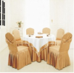
214 | 餐椅 | 常规 | 20 | 一层·包厢B(2间小)
215 | 茶水柜 | 800*400*800 | 2 | 一层·包厢B(2间小)
216 | 办公桌 | 1400*700*750 | 1 | 一层·厨房办公室
217 | 办公椅 | 650*650*970-1070 | 1 | 一层·厨房办公室
218 | 办公桌 | 1400*700*750 | 1 | 一层·乘务值班室
219 | 双人条形培训桌 | 1400*450*750 | 2 | 一层·乘务值班室
220 | 办公椅 | 650*650*970-1070 | 1 | 一层·乘务值班室 | 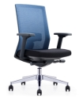
221 | 会议桌 | 1400*800*750 | 10 | 一层·乘务准备室
222 | 会议椅 | 560*470*810 | 62 | 一层·乘务准备室
223 | 梳妆台/镜/凳子 | 1200*400*1500 | 2 | 一层·乘务准备室
224 | 储物柜 | 900*450*2100 | 4 | 一层·乘务准备室
225 | 经理桌 | 2000*2000*760含副柜及吊柜 | 2 | 二层·领导办公室（客舱八分部）
226 | 背柜 | 2400*400*2000 | 2 | 二层·领导办公室（客舱八分部）
227 | 经理椅 |  | 2 | 二层·领导办公室（客舱八分部）
228 | 班前椅 |  | 4 | 二层·领导办公室（客舱八分部）
229 | 单人沙发 | 870*840*810 | 2 | 二层·领导办公室（客舱八分部） | 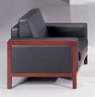
230 | 三人沙发 | 1970*840*810 | 1 | 二层·领导办公室（客舱八分部）
231 | 长茶几 | 1200*600*450 | 1 | 二层·领导办公室（客舱八分部）
232 | 方茶几 | 600*600*450 | 1 | 二层·领导办公室（客舱八分部）
233 | 主管桌 | 1600*1600*750 | 4 | 二层·客舱八分部（客舱八分部）
234 | 主管椅 | 650*650*1170-1270 | 4 | 二层·客舱八分部（客舱八分部）
235 | 班前椅 | 570*620*1000 | 5 | 二层·客舱八分部（客舱八分部）
236 | 工位 | 1600*1800*1200 | 8 | 二层·客舱八分部（客舱八分部）
237 | 活动柜 | 390*500*600 | 11 | 二层·客舱八分部（客舱八分部）
238 | 职员椅 | 650*650*970-1070 | 8 | 二层·客舱八分部（客舱八分部）
239 | 工位前矮柜 | 800*400*900 | 3 | 二层·客舱八分部（客舱八分部）
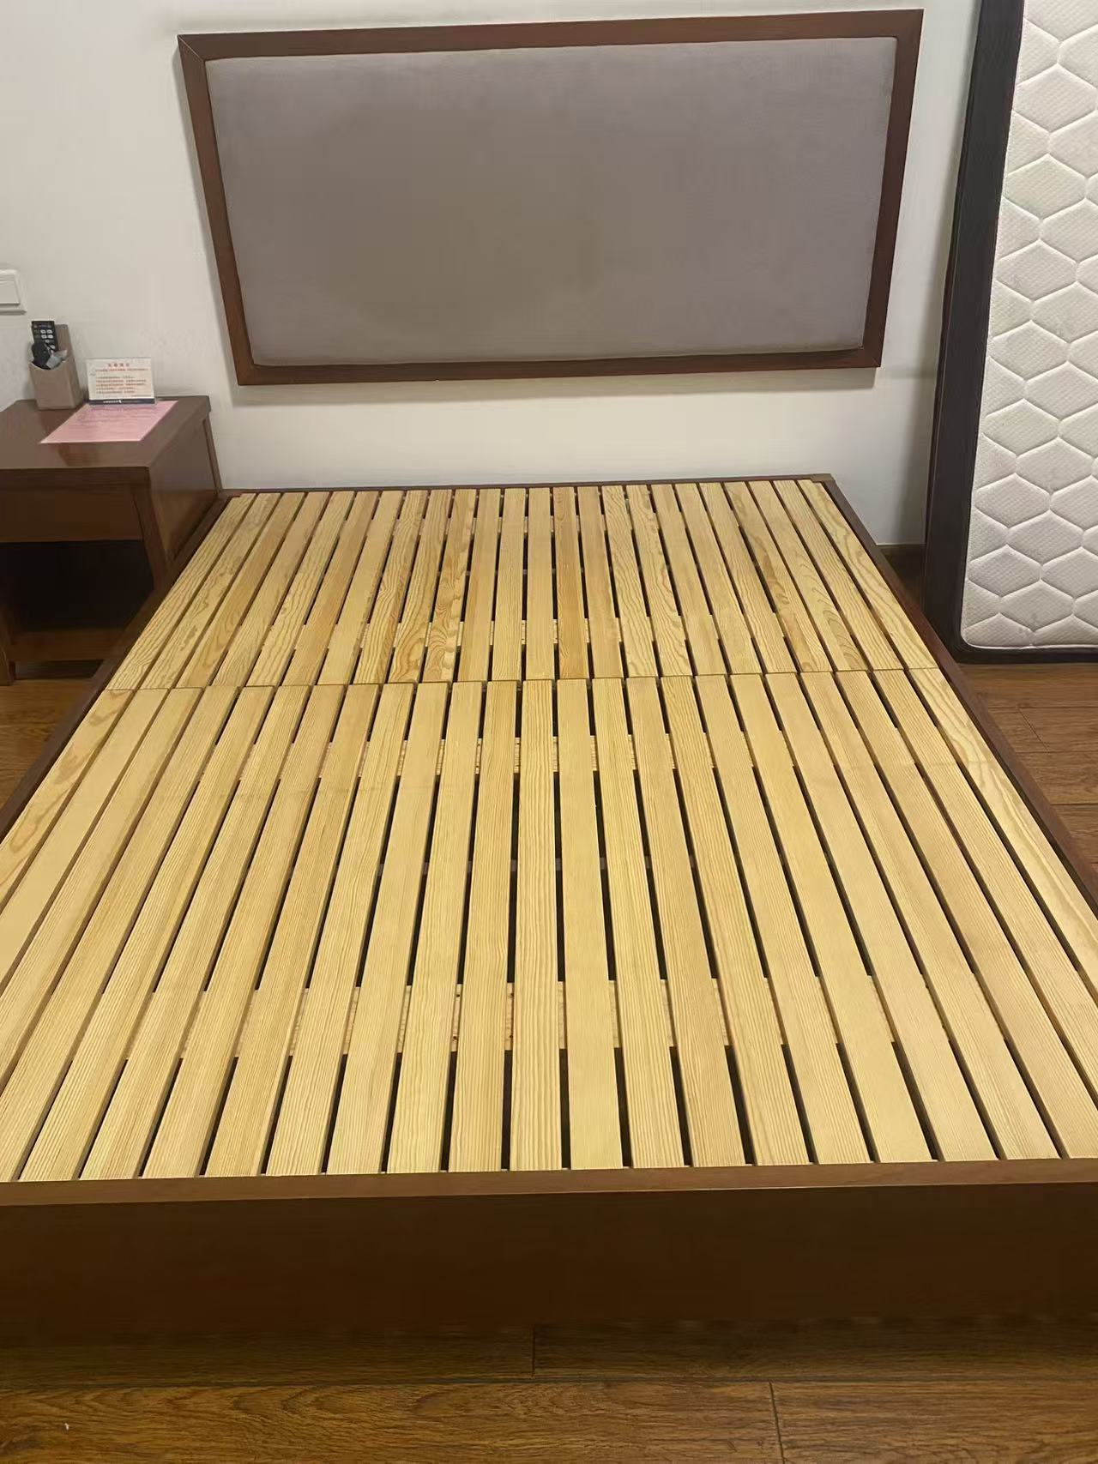
240 | 储物柜 | 900*450*2100 | 3 | 二层·客舱八分部（客舱八分部）
241 | 床体（不含床头） | 1500*2000*250mmH | 70 | 客房部
242 |  | 1200*2000*250mmH | 392
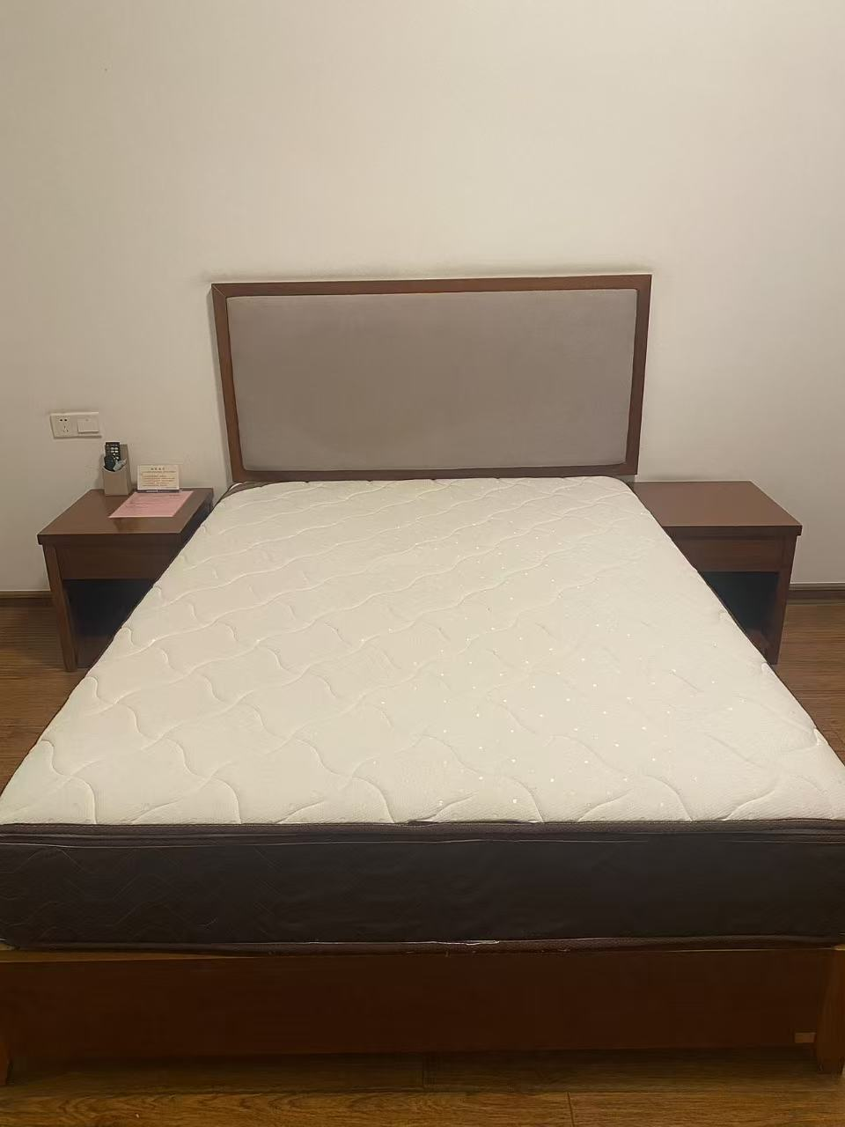
243 | 床垫 | 1500*2000*280mmH | 4 | 客房部
244 |  | 1200*2000*280mmH | 326
245 | 床头柜 | 500*450*500mmH | 352 | 客房部 | 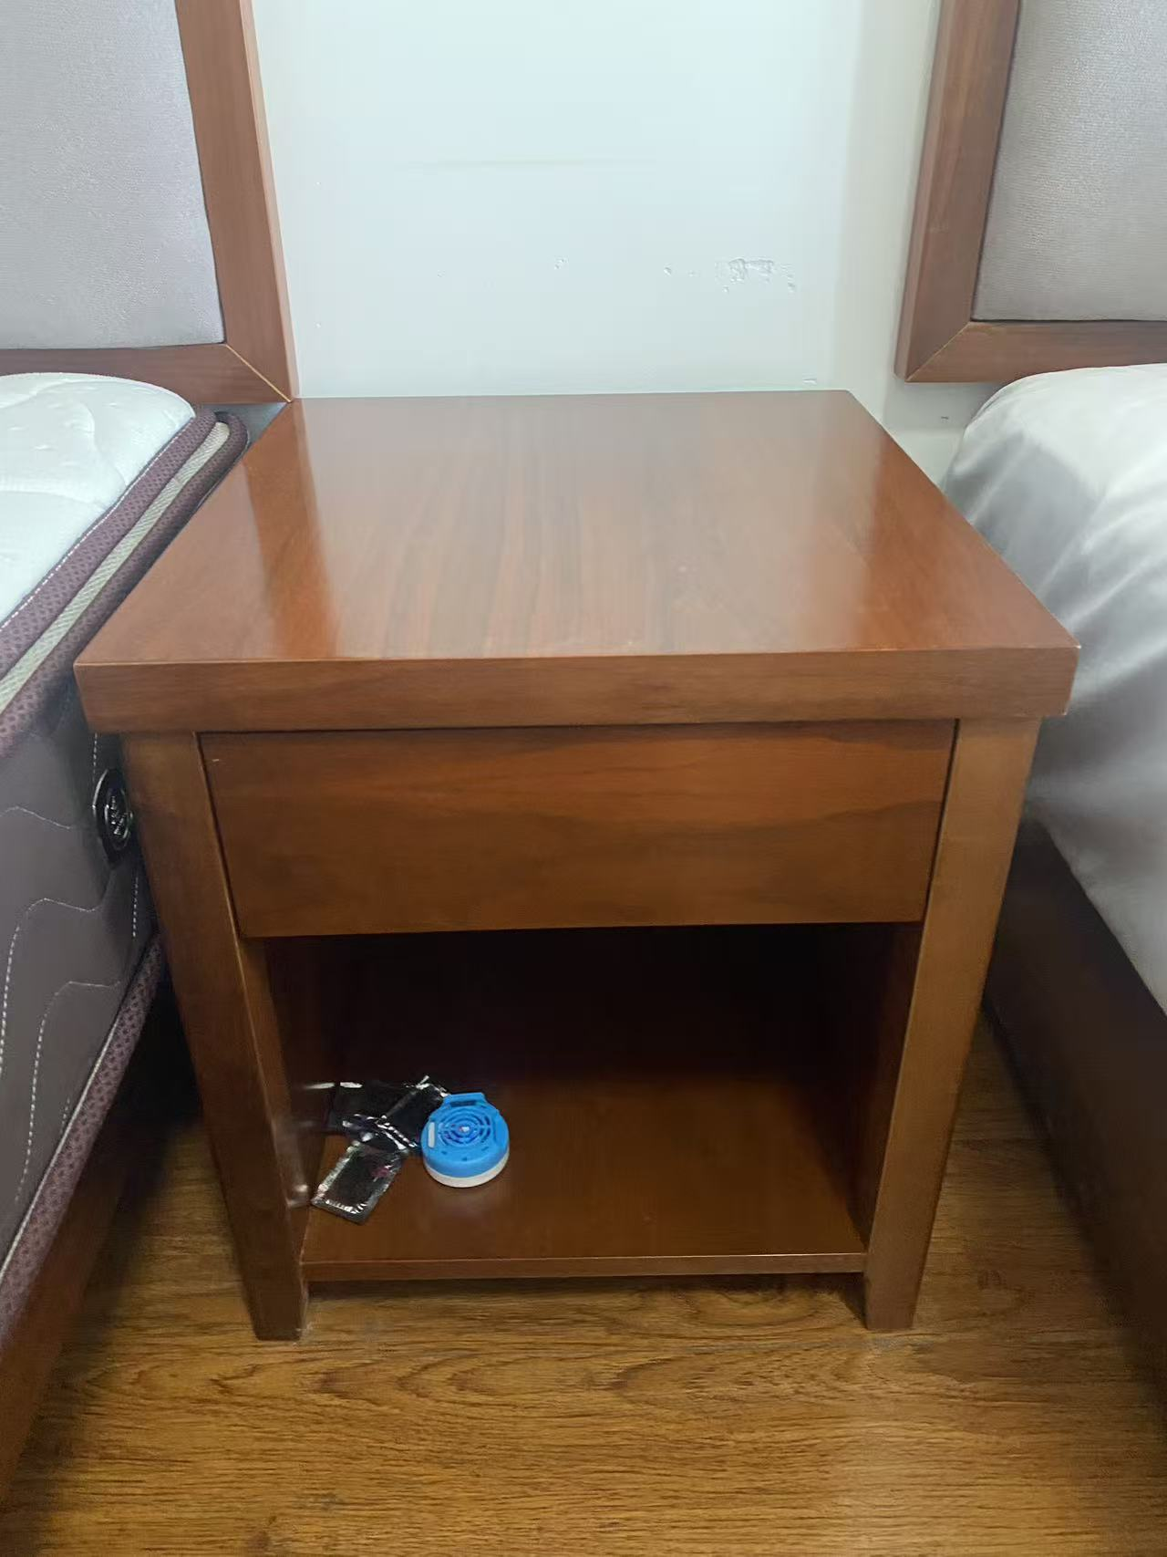
246 | 书桌（电视机板）一体 | 宽头60*100，窄边35*3米， | 62 | 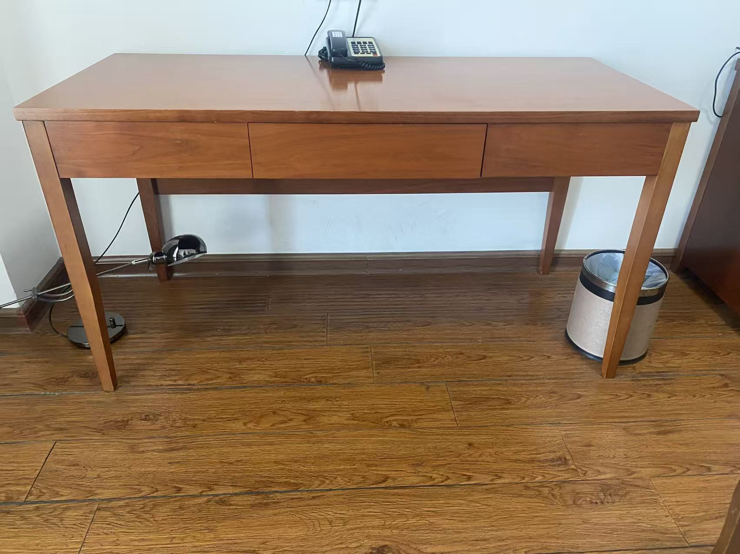 客房部
247 | 书桌座椅 | 450*450*450*1000mm(椅背高) | 275 | 客房部 | 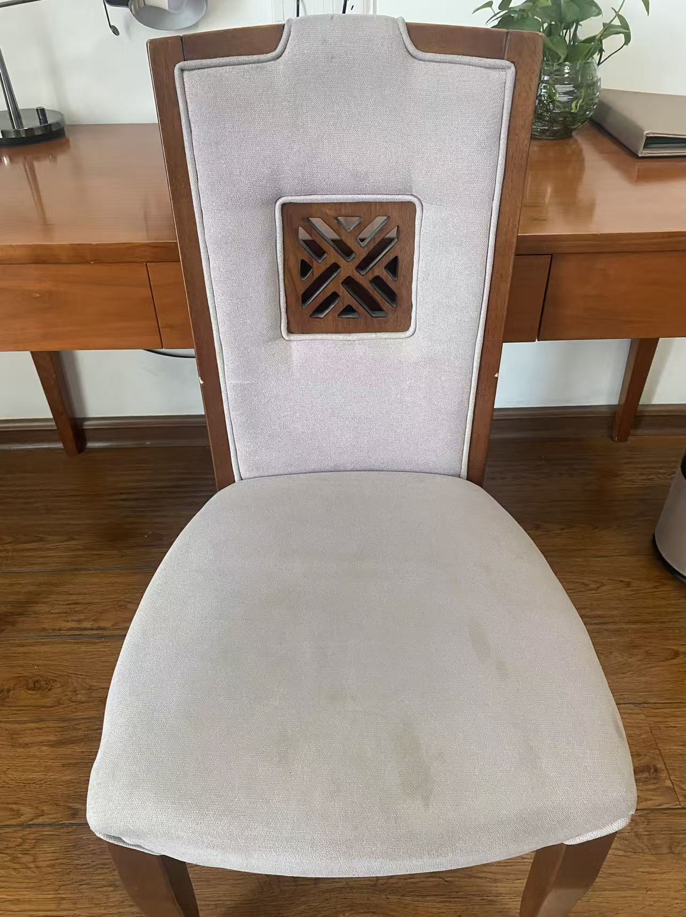
248 | 圆茶几 | 宽400mm*高580mm | 228 | 客房部 | 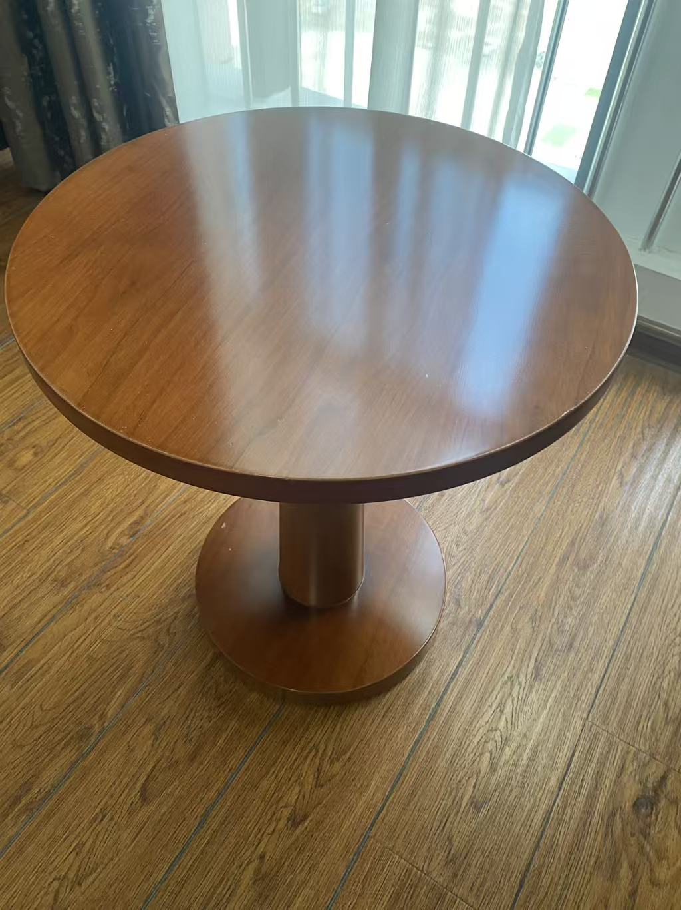
249 | 休闲圈椅 | 宽700*深度750*高800*扶手宽＜100mm | 234 | 客房部 | 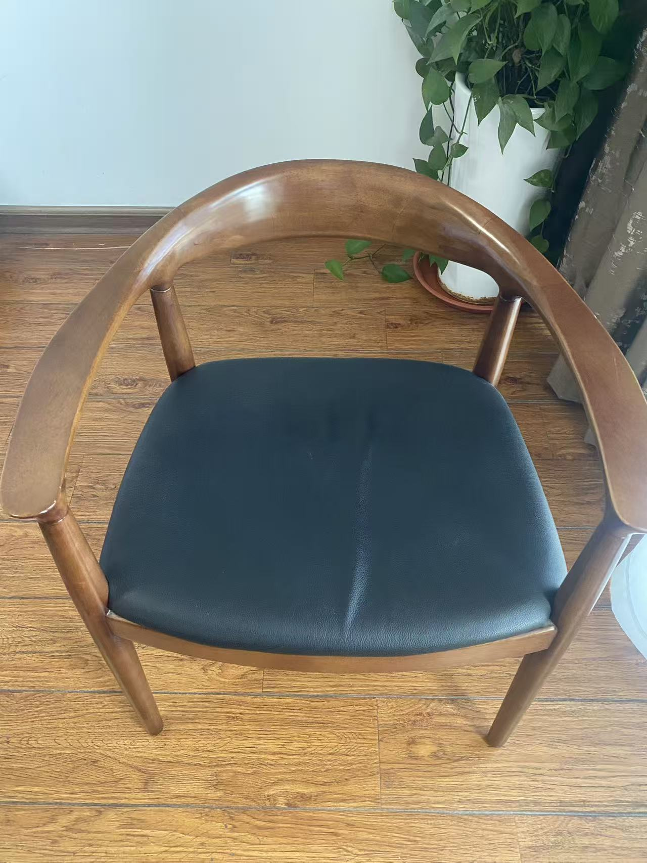
250 | 台灯 | 220v | 225 | 客房部 | 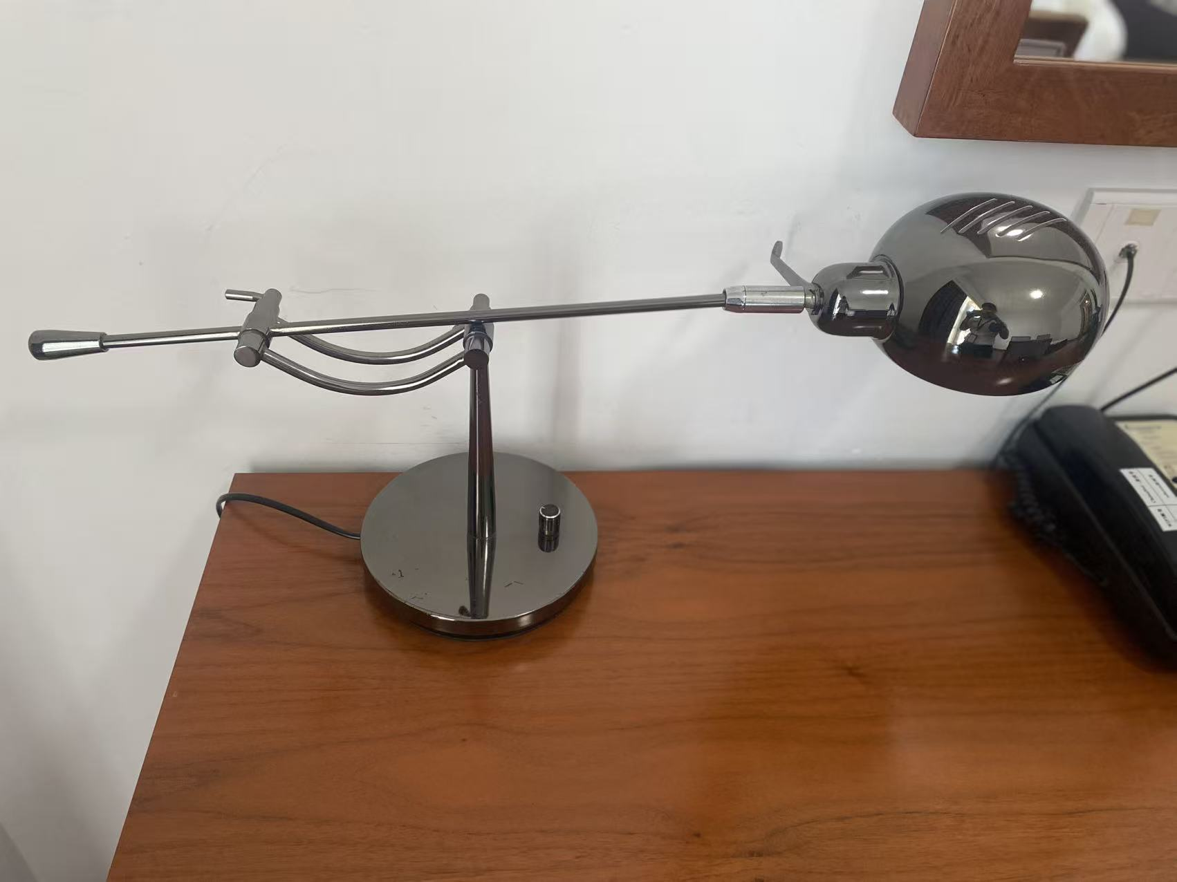
251 | 烧水壶 |  | 140 | 客房部 | 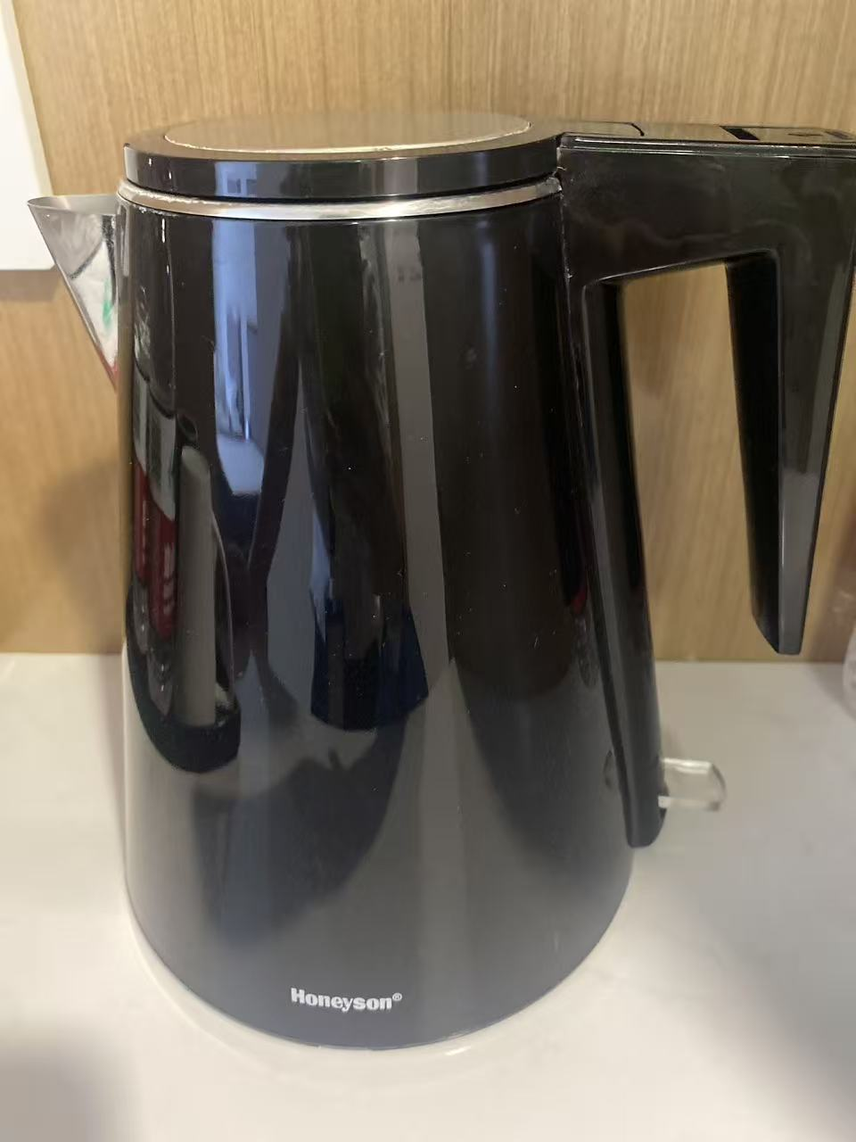
252 | 客房布草 | 附件1.0：公寓类汇总\附件1.1：客房布草费用明细.xlsx | 9773 | 客房部 | 